∠X"L
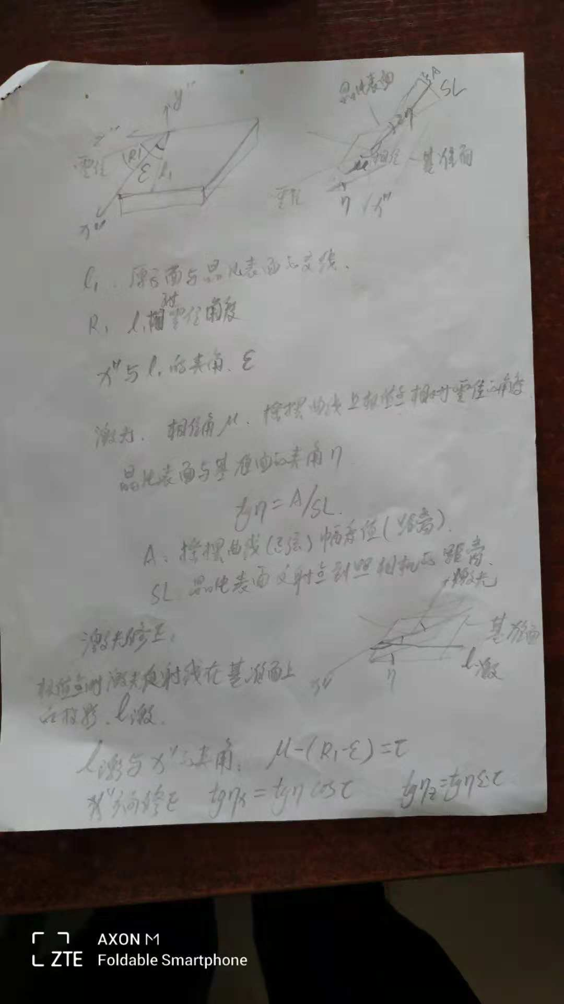
原子面1指数 | -1 | 3 | 3 | S= | 16.771755589 | c/a= | 1.09997 | a | 4.903
方向余弦 | -0.24418036442 | 0.70488799565 | 0.66596461109 |  | 4.0953333917 |  | 1.099938813
 | 0.9900347622 | 0.14129283717 | 8.0954832455
原子面2指数 | -1 | 3 | 1 | S= | 10.159824695 | c/a= | 1.09997
方向余弦 | -0.3137306092 | 0.90566225838 | 0.28521742339 |  | 3.187447991 |  |  |  | -0.2441572095
 | 0.95271001046 | 0.30876361948 | 17.690852263 |  |  |  |  |  | 0.70482115316
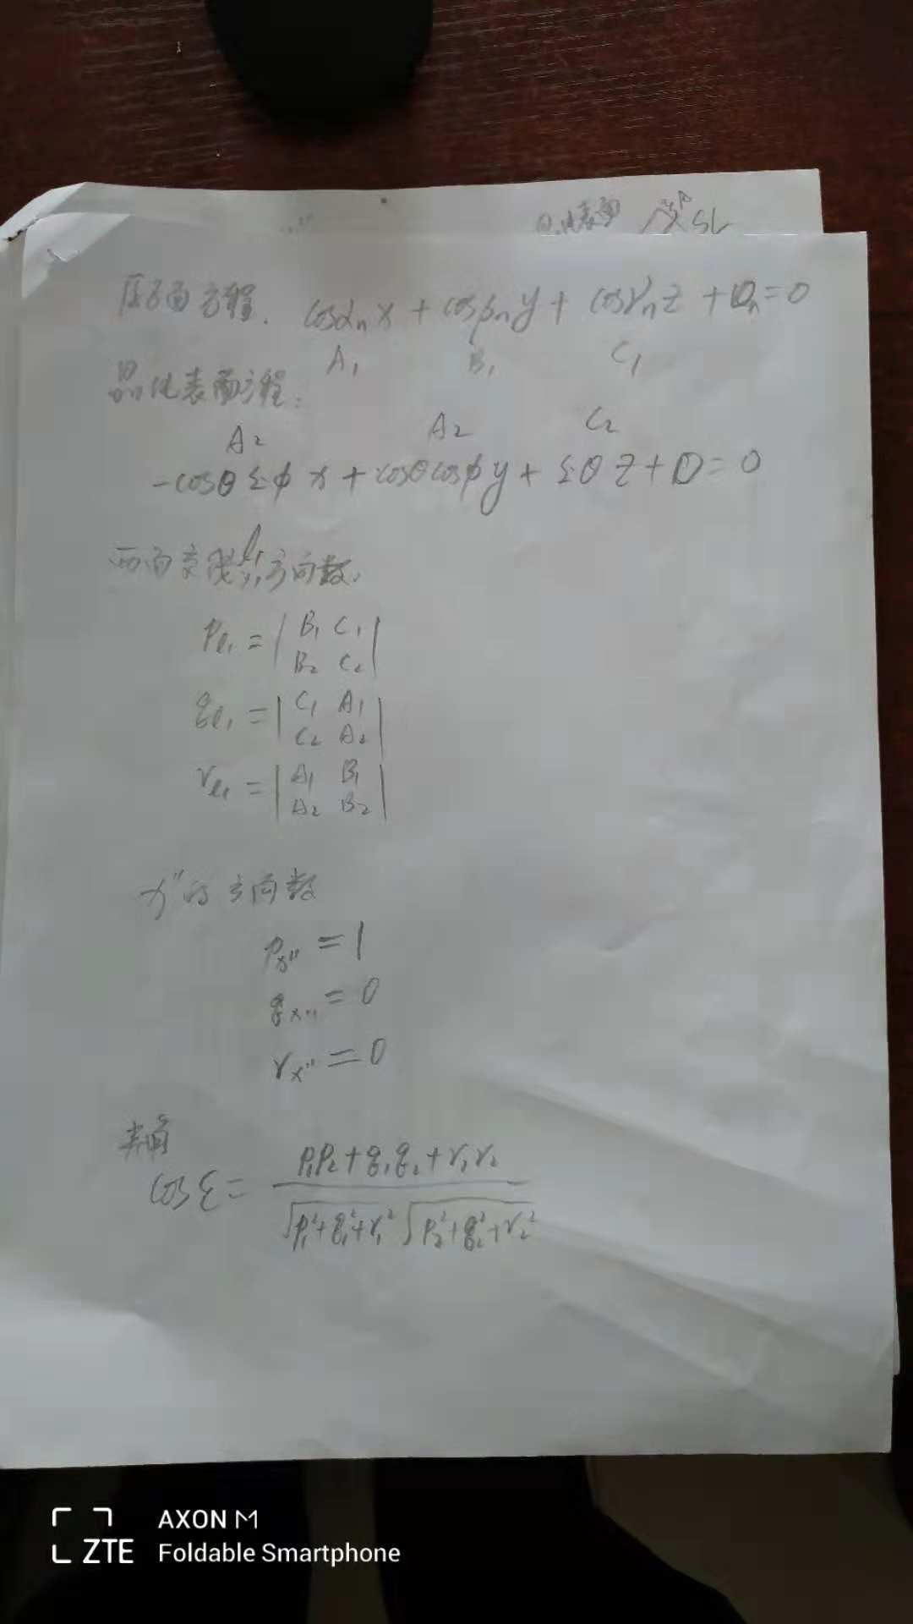
晶片表面 | theta | phi |  | P0 | g |  |  |  | 0.66604384173
 | 34 | 22 |  | 162 | 47
 | 2 | 13 |  | 7
 | 26 | 6 |  |  |  |  | L1
DEGREE | 34.040555556 | 22.218333333 |  | 340031 | 232729 | 103.70938188 | 157.40599566
 | 0.59411977365 | 0.38778307097 |  | 335735 | 232633 | 103.69773682 | 157.60240128
sin | 0.55977957932 | 0.37813702479 |  | 335908 | 232604 | 103.65406662 | 157.57331642 | 0.16732075866
cos | 0.82864155253 | 0.92574963704 |  | 340052 | 233228 | 103.95872778 | 157.0117089 | 10.03924552
 |  |  |  | 335631 | 233356 |  | 157.08939319
Z轴上的单位点 | 0 | 0 | 1 | 340159 | 221103 |  | 163.47509014
Z"轴上一点（为Z轴单位旋转而来） | 0.21167338466 | -0.51821574238 | 0.82864155253 | 340443 | 220905 |  | 163.54921216
原点 | 0 | 0 | 0 | 340145 | 221054 |  | 163.49542584
三点组成平面ZoZ" | Ax+By+Cz=0 |  |  | 340441 | 220902 |  | 163.5545429
 | A | B | C | 340629 | 221426 |  | 163.0385535
三点组成平面ZoZ" | -0.51821574238 | -0.21167338466 | 0 | 340539 | 221507 |  | 163.00981094

 |  |  |  | 2、 | 根据theta，phi计算X"位置角度
晶片表面方程 | -cosθsinφX+cosθcosφY+sinθZ+D=0 |  |  | 2.1、 | 原子面1方向余弦（h=-1，k=3，l=3)
 | -0.31334005129 | 0.76711461649 | 0.55977957932 |  | cos(αn)
晶片表面与ZOZ"的夹角 |  |  |  |  | cos(βn)
cos | 2.7755575616E-17 |  |  |  | cos((γn)

原子面1方程 | cosαnX+cosβnY+cosγnZ+Dn=0 |  |  | new_x = (x2(1-c)+c) * old_x + (xy(1-c)-zs) * old_y + (xz(1-c)+ys) * old_z
 |  |  |  | new_y = (yx(1-c)+zs) * old_x + (y2(1-c)+c) * old_y + (yz(1-c)-xs) * old_z
 |  |  |  | new_z = (xz(1-c)-ys) * old_x + (yz(1-c)+xs) * old_y + (z2(1-c)+c) * old_z
原子面1与晶片表面的交线 L1
L1的方向数 | cosβn*sinθ+cosγn*cosθcosφ | cosγn*（-cosθ）+cosαn*sinθ | cosαn*cosθcosφ+cosβn*（-cosθ）+
方向数 | -0.11628928156 | -0.071986203722 | 0.033555314102 | 0.14082318572
方向余弦 | -0.82578221026 | -0.51118147451 | 0.23827975437 | 1
两面角度 | 0.9900347622 | 1 | 1 | 0.9900347622 | 0.14129283717 | 2.2、 | 测量面方向余弦
原子面2与晶片表面的交线 L2 |  |  |  |  |  | cos(α')
L2的方向数 | cosβn*sinθ+cosγn*cosθcosφ | cosγn*（-cosθ）+cosαn*sinθ | cosαn*cosθcosφ+cosβn*（-cosθ）+ |  |  | cos(β')
方向数 | 0.28817678365 | 0.086249946367 | 0.043112922533 | 0.30388095691 |  | cos(γ')
方向余弦 | 0.94832129851 | 0.28382807283 | 0.14187438058 | 1 |  | 2.3、 | 原子面1与测量面的交线 L1
两面角度 | 0.95271001046 | 1 | 1 | 0.95271001046 | 0.30876361948 | L1的方向数 | p | cosβn*sinθ+cosγn*cosθcosφ
L1和L2的夹角 |  |  |  |  |  |  | q | cosγn*（-cosθ）+cosαn*sinθ
cos | -0.89438871814 | 2.677859024 | 153.43002021 |  |  |  | r | cosαn*cosθcosφ+cosβn*（-cosθ）+

X"轴的方向数 | 0.92574963704 | 0.37813702479 | 0 | 1 |  | X"轴的方向数 | px | cos(φ)
 | C14 | C13 |  |  |  |  | qx | sin(φ)
L1和X"轴的夹角 | -0.95776422332 | 2.849919955 | 163.28838537 |  |  |  | rx | 0

L2和X"轴的夹角 | 0.98523400091 | 0.17206093099 | 9.8583651651 | 99.858365165 |  | L1和X"轴的夹角，∠X"L
 |  |  |  |  |  |  | ∠X"L=
激光修正的幅度A | 0.00035391398721 | 0.020277777778 | 1 | 13
激光的相位角μ，相对于零位 | -238.9 | -148.9
L1与零位的夹角R1 | 95.936
X"相对于零位的夹角 | 292.64761463 | 360
激光相对于X"的夹角τ | -531.54761463 | -9.2772560063
X"方向的修正值TAN | -0.00035006991416 | -0.00035006989985 | -0.020057527796 | -1.2034516678
Z"方向的修正值TAN | -5.2020918922E-05 | -5.2020918875E-05 | -0.0029805790979 | -0.17883474588
 |  | theta | 34.060613083 | 34 | 3.6367850011 | 38.207100067
 |  | phi | 22.221313912 | 22 | 13.278834746 | 16.730084753

 |  | 335740 | 233044
phase |  |  | 理论修正后 |  | 测量0 |  | EFG修正
38.7 | 318 |  | 335740 | 233020 | 335422 | 233004
82.3 | 253 |  | 335741 | 233024 | 335546 | 232816 | 335742 | 233050
122.8 | 206 |  | 335730 | 233028 | 335728 | 232823 | 335734 | 233055
-217.4 | 353 |  | 335732 | 233049 | 335842 | 232707 | 335731 | 233136

 |  | 335725 | 233048
phase |  | R1 | 理论修正后 |  | 测量0 |  | EFG修正
-141.3 | 410 | 322.007 | 335712 | 233056 | 340122 | 233112 | 335710 | 233051
-144.3 | 410 | 42.028 | 335734 | 233014 | 335823 | 232609 | 335734 | 233105 | -49 | 456

晶片表面 | 0.59411977365 | 0.38778307097 |  | 2.8294696057 | 0.82030474844 |  |  | 335702 | 241251
方向余弦 | -0.31334005129 | 0.76711461649 | 0.55977957932
 | 0.55977957932
 |  |  |  | 31.3192 | 56.4882 | 153.5334 | 46.7713 | 340305 | 221211
原子面1法线与晶片法线的夹角余弦
 | 0.9900347622 | 0.14129283717 | 8.0954832455 |  |  |  |  |  | 0.3141138868
原子面2法线与晶片法线的夹角余弦 |  |  |  |  |  |  |  |  | 0.15289349633
 | 0.95271001046 | 0.30876361948 | 17.690852263
两原子面法线夹角余弦 |  |  |  |  | 计算的DM值
 | 0.90494201896 | 0.43955287968 | 25.184524879 |  | -0.89438871814 | 2.677859024

原子面1与晶片表面的交线1
方向数 | -0.11628928156 | -0.071986203722 | 0.033555314102 |  | 0.14082318572
方向余弦 | -0.82578221026 | -0.51118147451 | 0.23827975437 |  | 1
原子面2与晶片表面的交线2
方向数 | 0.28817678365 | 0.086249946367 | 0.043112922533 |  | 0.30388095691
方向余弦 | 0.94832129851 | 0.28382807283 | 0.14187438058 |  | 1

线1和线2的夹角
余弦 | -0.89438871814 | 2.677859024 | 153.43002021 | -900.97921254 |  |  | 138.1541

x"轴方向余弦 | 0.92574963704 | 0.37813702479 | 0

线1与X"轴的夹角 |  |  |  | 801136.45
余弦 | -0.95776422332 | 2.849919955 | 163.28838537 | 270 | 11400 | 0 | 0

线2与X"轴的夹角 |  |  |  | 2863834.5
余弦 | 0.98523400091 | 0.17206093099 | 9.8583651651 | 270 | 90
DM1 |  | -2.677859024 | -153.43002021

P0
 |  |  |  | 283.1136
D1 | 4.93491846 | 25.5 | 270 | 282.75 | 0.045545509639
D2 | 5.270894341 | 64 | 270
DM | 2.4157747949 | 138.4137 |  | 162 |  | -0.74795682059

 |  |  |  |  | 34.157437 | 9.44622 | 26.7732
g | 0.82465554426 | 47.249282238 | 47.211797616 |  | 24.2292329 | 13.753973979 | 45.238438738 |  | 340852
P1 | 4.4898595008 | 257.25 |  |  | 23.732884723 | 43.973083384 | 58.385003013 |  | 212736
P2 | 4.93491846 | 282.75 |  |  | 47.5971
P3 | 4.1538836197 | 238
P4 | 5.270894341 | 302 |  |  |  |  | g

 | 0.59834662152 |  |  | 0.75034330363 | 0.52397625436 | 29.977282011 | 47.211797616 |  | 0.042157680286
 | 0.59834662152 | 0 |  | 1.234755 | 0.5232022719 | 29.977282011

 | 0.72473698966 |  |  | 0.58669826716 | 0.6982594606 |  | 47.249282238
 | 0.72473698966 |  | 不同X光波长 | 0.58780381787 | 0.69713668263

δ3 | 0.90492169266 | 0.43960064374 | 25.187261557 |  |  | 26.2272 | 62.9398 | 138.1541 | 47.5971 | 335702 | 241251
 |  |  |  |  | 17.9781922
δ1 | 0.31318188098 | 17.971 | -27 | 17.944 | 17.9974008 | 17.696052444 |  |  | 0.31371262882 | -0.00053074784179
δ2 | 0.15354591835 | 8.09 | 0.98823496746 | 0.80871740005 | 0.0073969180745 | 8.0872408818 |  |  | 0.153271001 | 0.00027491734796
g | 0.83047866385 | 47.25 | 0.15354591835 | 0.62882805238
 | 0.83047866385 |  | 8.7975330829 | 36.029193441
 | 0.75034330363 | 0 | -4.377989491
 | 0.58773202225 | 0.0010337550897 |  |  |  |  |  |  | 0.017453292222
 | 0.56903309967 | 1.0686495854E-06 |  |  |  |  |  |  | 0.017453292222

 | -0.74795682059 | 2.4157747949 | 3.6415315208E-14 |  | -0.00016993699118

g计算 |  |  | D | A | B | C | b | ACOSG^2+BCOSG+C=0
 | 0.97620137334 | 0.6745224617 | 0.090170595585 | 0.99537680554 | -1.6430922177 | 0.65542551974 | 0.74572010917
 | 0.21860295568 | 0.83047866385
 | 12.52502675 | 47.582922414 | 47.5971 | -0.014177585739

 | 3.1415926536 | 180
 | -1 | -0.59846006906
计算theta值
 | 0.18013856074
 | 0.50504608633

t3 | -0.057162578771 | 0.95135809037 | 0.9900347622 | 0.95257141399
t4 | 0.16501415121
A | 0.18107994231 | 0.18107994231
B | -0.14862619879 | 0.10136485393 | -0.20272970786
C | 0.03049723051
D | 0
sin(theta) | 0.41038835359 | 0.42287988933 | 24.2292329 | 13.753973979 | 45.238438738
30式 | SIN(PHI)
A | 0.46276767818 |  | 335702 | 241251
B | -0.30196553657
C | 0.046571759384
D | 0.0049755654409
SIN(PHI) | 0.40247325194 | 0.41421697941 | 23.732884723 | 43.973083384 | 58.385003013
SIN(PHI) | 0.2500475502 | 0.25272936509 | 14.480325979 | 28.819558721 | 49.173523245
 |  | 0.33347317225 | 19.106605351 | 6.3963210521 | 23.779263129

tan(PHI) | 0.40846575538 | 0.38778307097 | 22.218333333 | 13.1 | 6
 | 2
t4-t41 | -5.5511151231E-17
t3-t31 | 0
t41 | 0.16501415121 | 0
t32 | -2.3431288544E-17
t42 | -9.5708789748E-18
t42/t32 | 0.40846575538

t321 | -2.5310610565E-17
cos(phi) | 0 | 1.5707963268 | 90 | 0 | 0
t421 | -2.5310610565E-17
sin(PHI) | 0 | 0 | 0 | 0 | 0

 | 0.82244881679 | -0.057162578771
 | 0.875 | -0.057162578771

